第3课
行业投资切入点：如何寻找行业中最具价值的投资环节（剖析产业链找优势环节）
第3天听课后所得：
产业链环节都有属于自己的赚钱机会和模式，但是行业发展时期不一样选择就不一样
一、产业链怎么看？（分上中下游）
上游（原料、辅料、零部件生产设备）--中游（制造加工）--下游（销售、应用、服务）
如爱尔眼科、通策医疗做的是医疗服务（属于下游）

二、判断市场需求
产业链下游代表的是市场需求。
了解下游的总体需求规模有多大，可以帮助投资者判断该行业的潜在市场空间，决定是否值得投资。

三、评估企业竞争力
企业的竞争优势往往来自于其在产业链中的位置。
如独特技术或专利、规模、创新、稀缺资源等
案例一：新能源车，找差异化比较大的电池行业
（一）i问财：
1）搜索“整车，市值，连续五年净利润” ，整车企业的盈利表现一般
2）搜索“所属同花顺行业包含汽车零部件，市值，连续五年净利润” ，零部件企业的盈利表现好于整车
3）搜索“主营业务包含锂电池，市值，连续5年净利润” ，电池相关企业盈利增速高于前两个领域
4）搜索“碳酸锂，市值，最近5年净利润，净利润增速” ，电池原材料企业盈利增速最高
（二）新能源车的产业链板块2019-2022年爆发期收益：
1）爆发阶段，汽车整车总收益率为86.99%，年化收益率为23.2%
2）爆发阶段，汽车零部件总收益率为115.43%，年化收益率为29.15%
3）爆发阶段，锂电池总收益率为17861%，年化收益率为40.71%
总结：在2019-2022年爆发性增长总结
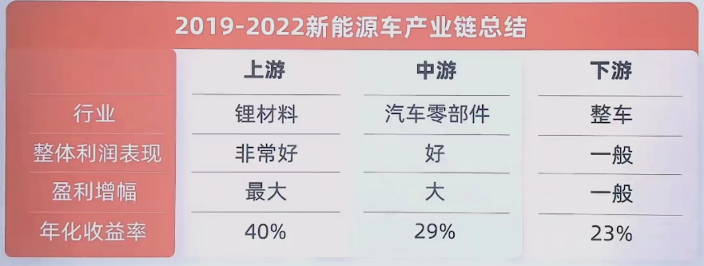

（三）为什么在同一个产业链里，收益差别却很大？
1、动力电池包占整车成本40-60%将近一半。市面主流的锂电池中，三元里及磷酸铁锂电池占据市场95%份额
2、电池成本中锂占比最大
3、碳酸锂的供应错配（下游需求猛增，但上游供不应求，原材料价格暴涨，爆发期间行业公司业绩大增）
从行业的资源、技术、盈利确定性，在该阶段选择上游原材料会有更高的收益确定性。

案例二：预制菜
市场规模及增速都不错，是否就一定能投？
上游：
预制菜生产90%以上的成本来源于上游的原材料，其价格直接影响预制菜市场。
但是上游的整体竞争格局很分散
预制菜上游优劣总结：
优势：规模生产力强、行业成熟、具备成本优势、供应稳定
劣势：过于分散、竞争门槛低、无定价权、难以标准化

中游：
行业以中小企业为主（50亿元营收以内的企业占比超过六成，500亿元以上的企业占比仅有15%）
行业盈利质量差异大（21年净利润不足1亿元占比近20%，为负数的企业占比接近30%，22年减少到19%）
客户粘性强（80%个人）
餐饮企业使用预制菜后整体成本占比可下降8%，但没竞争力，没品牌有区域限制依然不好赚钱
不规范、存在食品安全隐患、物流限制
预制菜中游优劣总结：
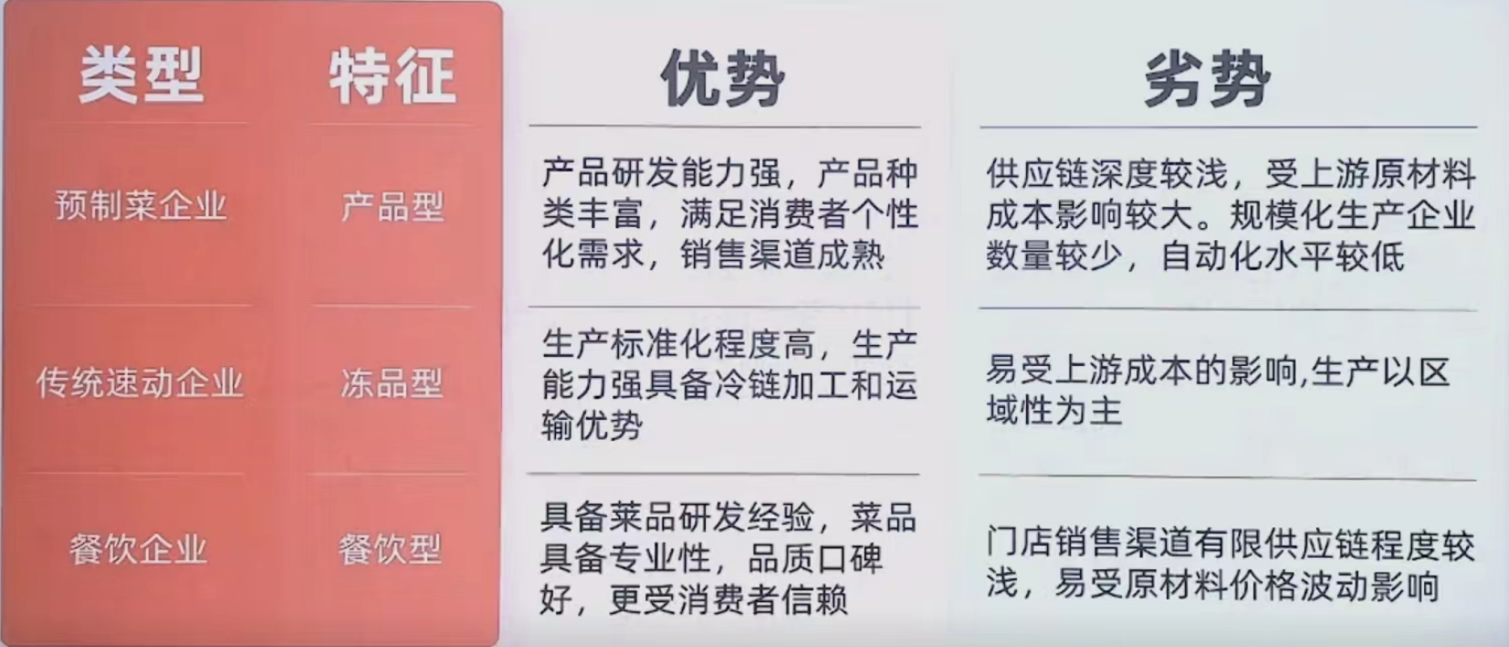

下游：
消费用户27-39岁占比58.4%
用户购买频率：51%的人每周购买1-3次
用户购买目的：71.9%的人为了省时
用户地域分布：55.8%分布在一线城市
行业监督标准不统一
预制菜下游优劣总结：
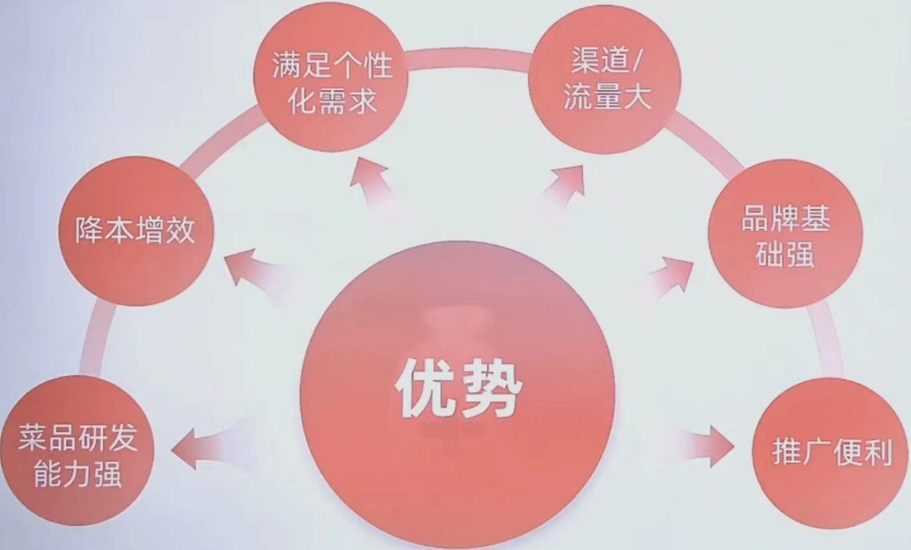
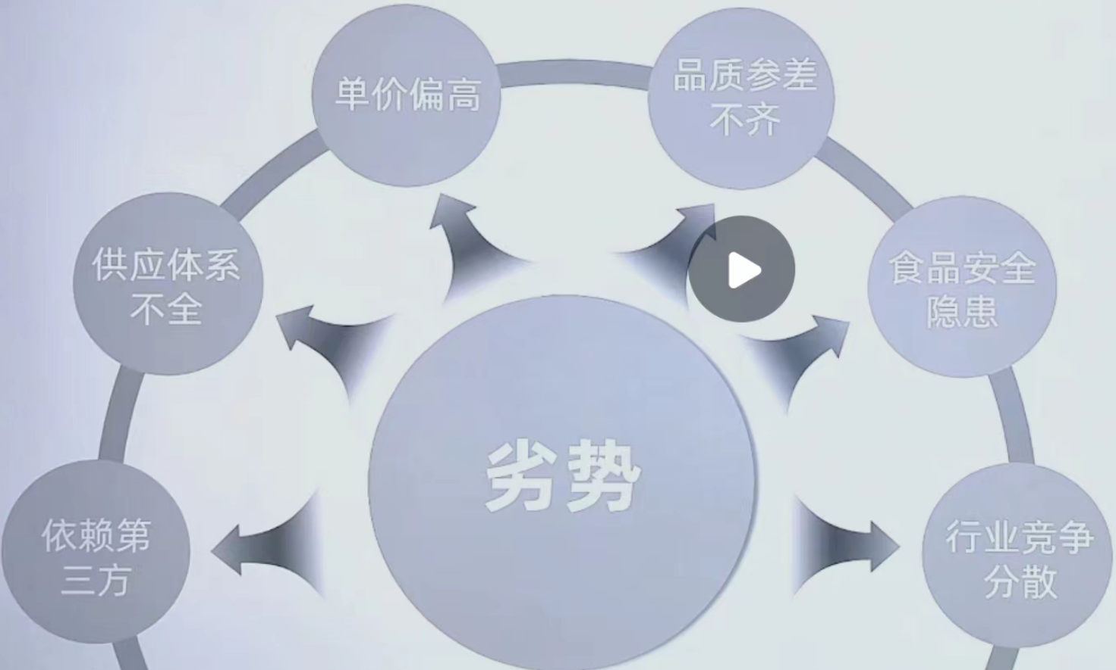

上中下游排除一个错误答案：

